Annexe 25
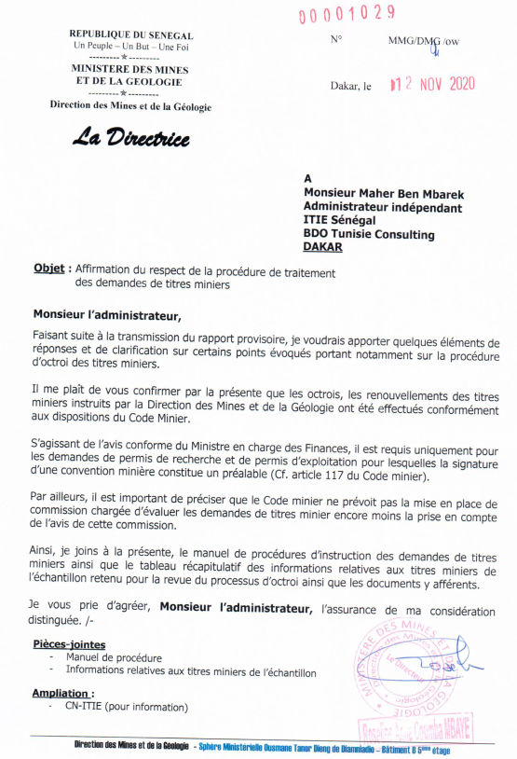
Annexe 25 – Lettre d'affirmation sur la régularité des procédures des octrois et des renouvellements de titres miniers durant la période 2019

